Sheet1
库存组织 | 移库单编号 | 需求日期 | 物料搬运单类型 | 事务处理类型 | 起始子库存 | 子库存说明 | 目标子库存 | 子库存说明 | 说明 | 物料编码 | 物料说明 | 主要单位 | 货位 | 批次 | 数量 | 创建人 | 状态 | 事务处理日期 | 交货数量

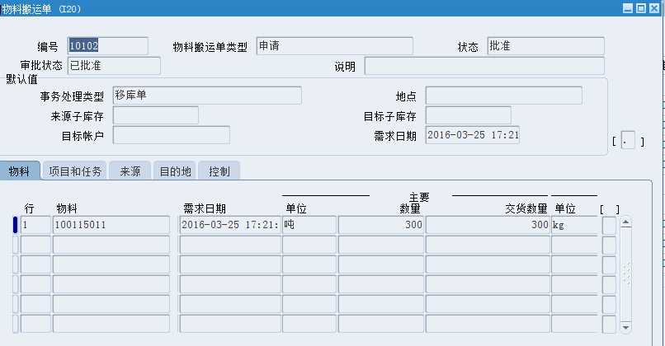

 |  | 图表为系统移库单查询列表

